概要
目標角度と現在角度の推移
項目 | 値
生成日時 | 2026-09-25 21:05:05
記録点数 | 2848
記録時間 [s] | 284.77
最終目標角度 [deg] | 90
最終指令角度 [deg] | 90
最終現在角度 [deg] | 89.772023678
最終角度誤差 [deg] | 0.22797632164
最大追従誤差 [deg] | 2.8293480183
最終状態 | FINISHED

把持点（生値） | 最小法線力 [N] | 平均法線力 [N] | 最大法線力 [N]
AMIR1 左指 | 8.0271748842E-05 | 13.228002801 | 29.538772152
AMIR1 右指 | 0.00023993506393 | 15.595778867 | 32.306257731
AMIR2 左指 | 0.00048681457274 | 13.635815295 | 27.915712949
AMIR2 右指 | 0.00023439258574 | 16.005369743 | 31.592610845

把持点（把持直後=0補正） | 最小変動 [N] | 平均変動 [N] | 最大変動 [N]
AMIR1 左指 | 0.0077874295662 | 6.4106366546 | 15.347918921
AMIR1 右指 | 0.0031272854178 | 6.402821052 | 17.389237134
AMIR2 左指 | 0.015785730265 | 6.3971720199 | 15.321625997
AMIR2 右指 | 0.017933064441 | 6.3540515509 | 17.350740266

把持点の法線力推移（表示用平滑値）
物体重心位置 | 初期値 [m] | 最終値 [m] | 変位 [m]
X | 2.5721210148E-22 | 0.98041529325 | 0.98041529325
Y | -1.3228627998E-21 | -0.00010529835321 | -0.00010529835321

把持直後基準の法線力変動

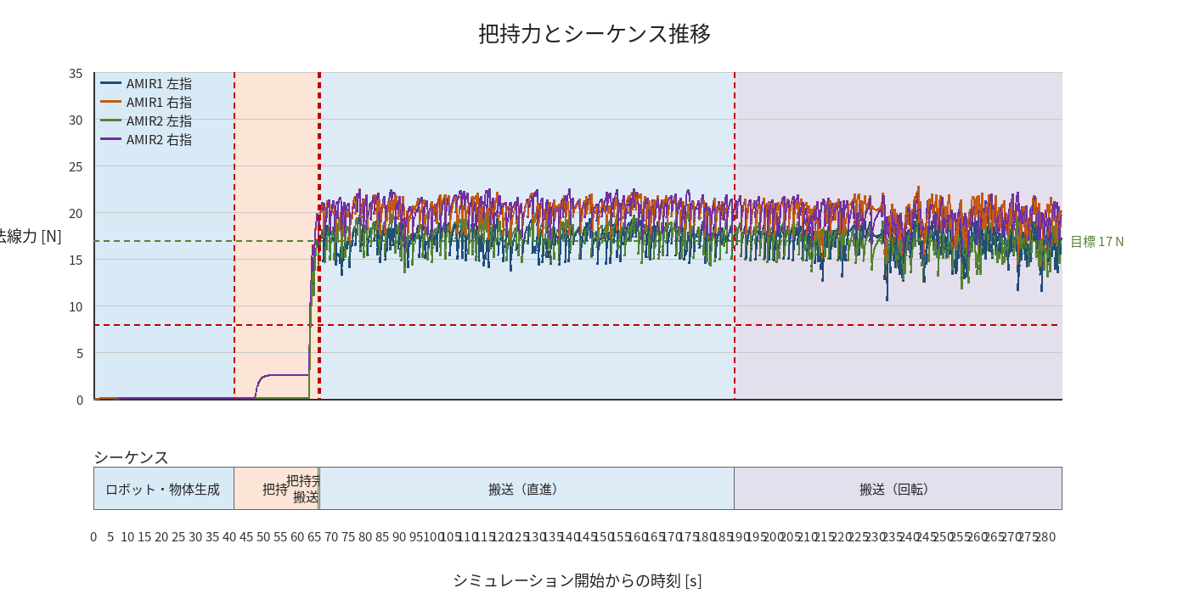

物体姿勢 XYZ（Roll・Pitch・Yaw）

物体重心位置のX-Y軌跡（Zは除外）

右指グラフ
